Sheet1 (2)
方正微厂务一期改造项目-施工废料清单
序号 | 物料名称 | 暂存地点 | 单位 | 数量 | 预估重量（kg） | 图示1 | 图示2 | 图示3
1 | UPS4、UPS5 | 2#-FAB1A配电室门口 | 台 | 2 | 按台变卖 | 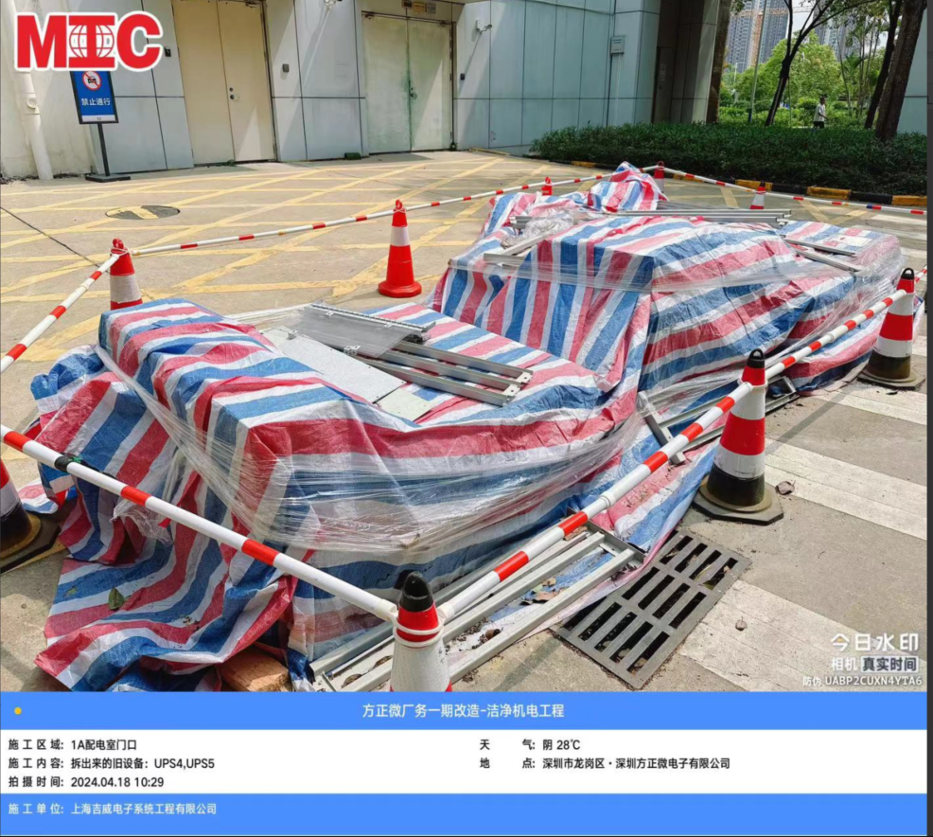 | 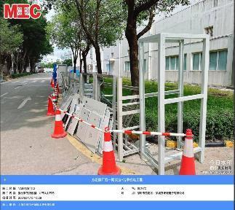 | 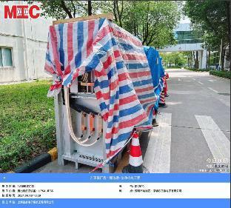
2 | UPS21、UPS22、UPS23、UPS24 | 3#-CUB柴发机房门口 | 台 | 4 | 按台变卖
3 | UPS1、UPS2、UPS3 | 二期-CUB南侧檐下 | 台 | 3 | 按台变卖 |  | 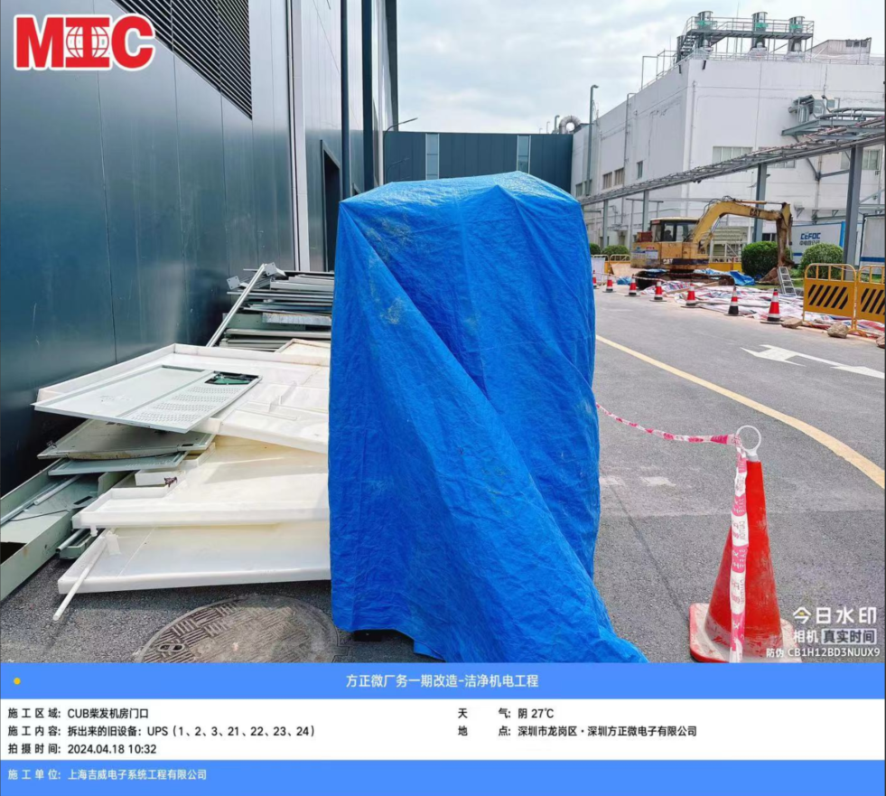 | 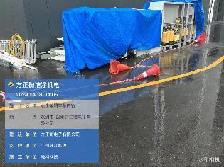
4 | 电缆及电缆头 | 厂务-二期仓库 | 堆 | 10 | 预估：15750kg |  |  | 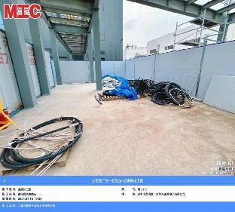
5 | 电缆及电缆头 | 厂务-二期仓库 | 堆 | 15 |  | 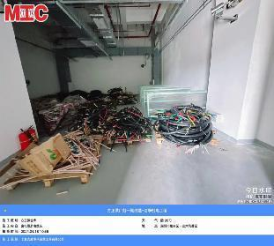 | 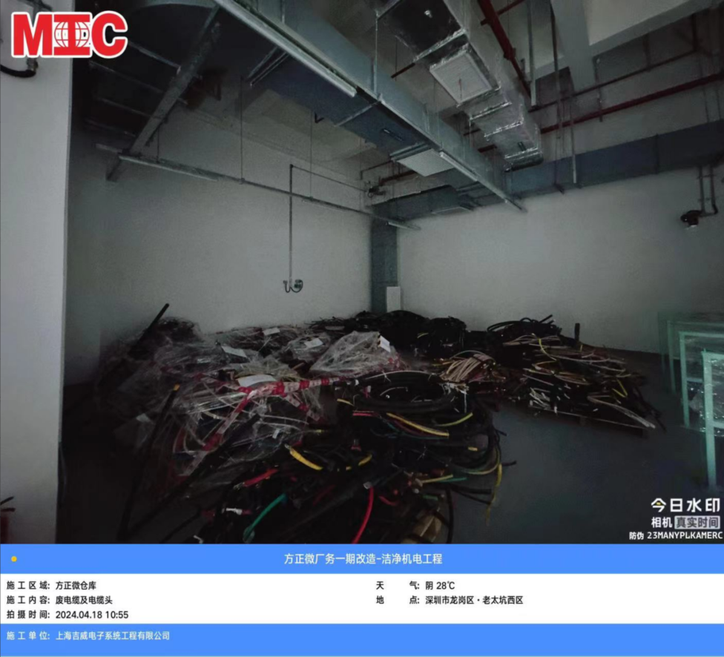
6 | UPS21、电池 | 3#-CUB柴发机房门口2#-FAB1A配电室门口 | 板 | 14 | 预估：7060KG | 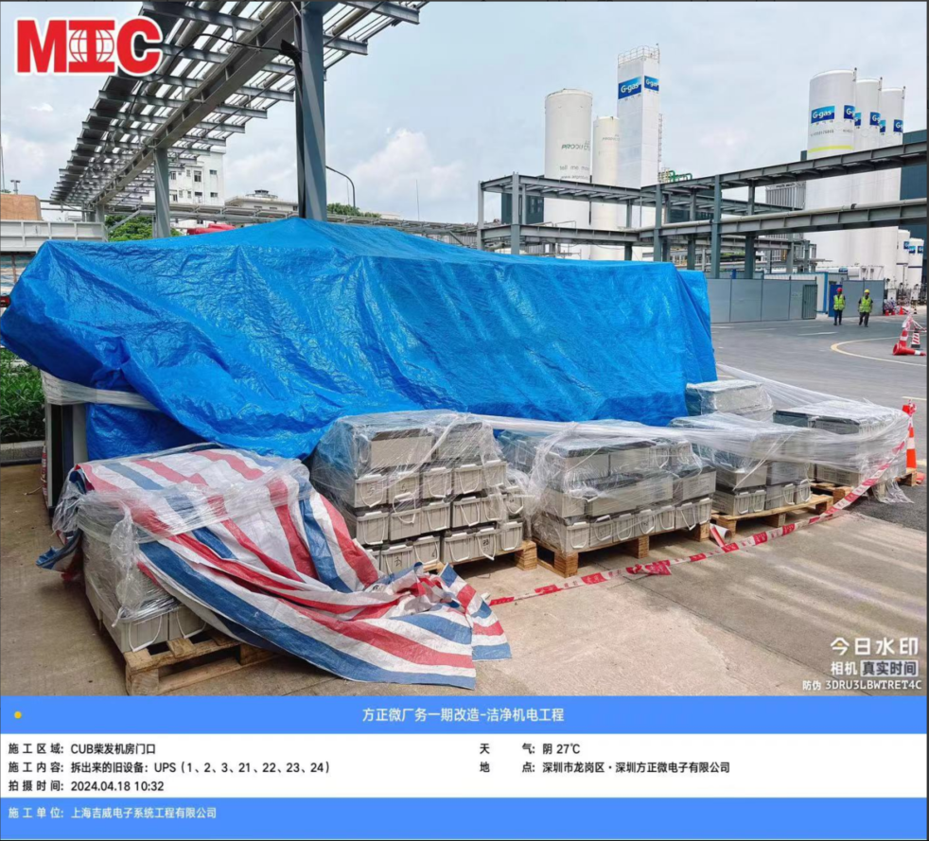
7 | FAB1岁修更换风机马达 | 可回收站 | PCS | 300 | 预估：1500KG
8 | 废洗眼器 | 可回收站 | PCS | 1 | 预估100KG

